Sheet1
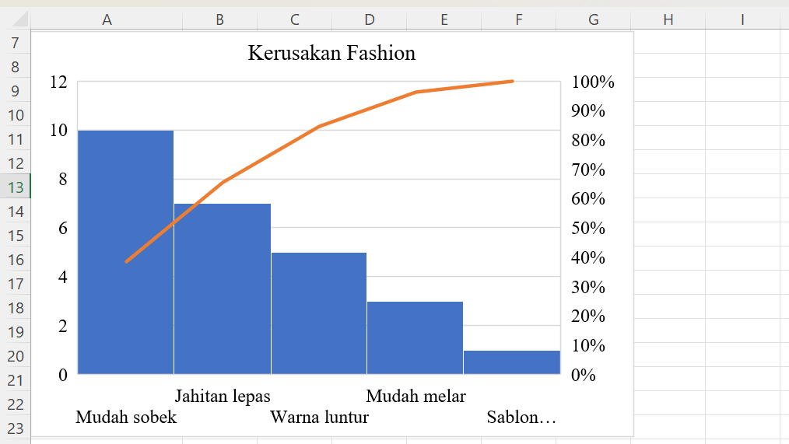
Jahitan lepas | 7
Warna luntur | 5
Mudah sobek | 10
Mudah melar | 3
Sablon mengelupas | 1

